PD
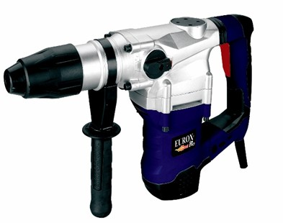
เลขที่ SKU : 05-001-650 วันที่ : 27/11/2023
1. ข้อมูลสินค้า |  |  |  | รูปสินค้า
ประเภท (กลุ่มหลัก) | เครื่องมือไฟฟ้า | ประเภท (กลุ่มรอง) | สว่านโรตารี่
ชื่อภาษาไทย | สว่านโรตารี่ SDS MAX EX 40D 40mm. | ชื่อภาษาอังกฤษ | ROTARY HAMMER SDS MAX
รหัสสินค้า | 05-001-650 | Barcode | 8859007700565
สถานะสินค้า | A | รหัสทีมขาย
รุ่น (Model) | เจาะทำลาย | ยี่ห้อ | EUROX
สีตัวสินค้า | น้ำเงิน - ขาว - ดำ | สีของบรรจุภัณฑ์ | ดำ - แดง
ทำจากวัสดุ | เหล็ก | ประเทศผู้ผลิต | PRC

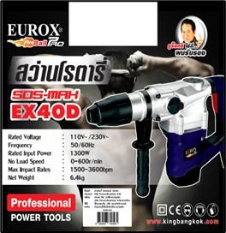
2. คุณสมบัติ
กำลังไฟฟ้า | 1,300 วัตต์ | ความเร็วรอบ | 0-600 รอบ/นาที | รูปบรรจุภัณฑ์
อัตรากระแทก | 1,500-3,260 ครั้ง/นาที | พลังงานการกระแทก | 9 จูล

3. รายละเอียดบรรจุภัณฑ์
ขนาดสินค้า (ซม.) | 33x10x22 (ไม่รวมบรรจุภัณฑ์) | น้ำหนักสินค้า (กก.) | 6.4 (ไม่รวมบรรจุภัณฑ์)
ขนาดกล่อง 1 (ซม.) | 40x11.5x33.5 | ขนาดบรรจุ (กล่อง) | 1 PCS
ขนาดกล่อง 2 (ซม.)
 |  | น้ำหนักรวมสินค้า (กก.) | 7
บาร์โค้ดกล่อง | 8859007700565 | ขนาดลัง (ซม.) | 52.5x29.5x41
ขนาดบรรจุ (ลัง) | 2 | น้ำหนักลังรวมสินค้า (กก.)
 |  |  |  | อุปกรณ์ภายในกล่อง
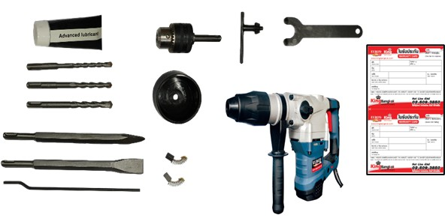
4. อุปกรณ์ภายในกล่อง
- หัวสว่านเสริม - ดอกสว่านเจาะปูน3ดอก - ดอกสกัดแหลม - ดอกสกัดแบน - แปรงถ่าน - คู่มือ - ใบรับประกัน 6 เดือน - ปลอกกันฝุ่น - ประแจ - ดอกจำปา - จารบี

5. วิธีการใช้งาน
ใช้เจาะคอนกรีต , เหล็ก เหมาะสำหรับงานหนัก

6. จุดเด่น จุดขาย ของสินค้า
- แถมหัวสว่านเสริม สำหรับเจาะไม้ เจาะเหล็ก - แถมดอกสว่านเจาะปูน 3 ดอก - โครงสร้างการวางทุ่นแนวตั้งลดอัตราการสึกหรอของทุ่น - เพิ่มอายุการใช้งานนานเท่าตัวเมื่อเทียบกับการวางทุ่นแนวนอน


7. การรับประกัน |  |  |  | รูปลังสินค้า
ระยะเวลารับประกัน (เดือน) | 6 ระบุ
ประเภทการรับประกัน | เครื่องมือไฟฟ้า
เงื่อนไขการรับประกัน | 1. บริษัทฯ จะบริการซ่อมและเปลี่ยนอะไหล่ โดยไม่คิดมูลค่าแก่สินค้าที่จัดจำหน่ายโดยบริษัทฯ ในกรณีที่ความเสียหายเกิดจากความผิดพลาดของโรงงานผู้ผลิต ภายในระยะเวลา 6 เดือน นับจากวันที่ซื้อ (ทั้งนี้ดูจากใบเสร็จรับเงินของทางร้านค้าที่สั่งซื้อและใบรับประกัน) 2. การรับประกันนี้ไม่รวมการชำรุดของวัสดุสิ้นเปลือง อุปกรณ์เสริม และของแถมในชุด 3. การรับประกันจะสิ้นสุดจากการใช้ผิดประเภท เช่น ถอด ซ่อม ดัดแปลง แก้ไขเปลียนสภาพไปจากเดิมโดยบุคคลภายนอก หรือการดูแลรักษาไม่ถูกต้องตามที่ระบุไว้ในคู่มือ 4. การรับประกันนี้ไม่รวมถึงค่าขนส่ง หากต้องการให้ บริษัทฯ บริการถึงที่จะมีค่าใช้จ่าย 5. ใบรับประกันนี้ใช้ได้เฉพาะเครื่องที่มีเบอร์เครื่องตรงกันเท่านั้น ไม่สามารถโอนให้ผู้อื่นได้ หากใบรับประกันหาย บริษัทฯ ขอสงวนสิทธิ์การไม่ออกใบรับประกันใหม่ในทุกกรณี

8. ข้อมูล สคบ.
ชื่อสินค้า | สว่านโรตารี่ SDS MAX EX 40D 40mm.
ผลิตจากประเทศ | PRC
จัดจำหน่ายโดย | บริษัท คิงบางกอก อินเตอร์เทรด จำกัด
 | 541,543,545 ซอย 39/1 แขวงท่าแร้ง เขตบางเขน กรุงเทพมหานคร 10220
 | เลขประจำตัวผู้เสียภาษี: 0105545012035 สำนักงานใหญ่ | โทรศัพท์: 02-509-3850 | โทรสาร: 02-509-3856 |  |  | รูป Barcode

บรรจุ | 1 ตัว/กล่อง
วิธีการใช้ | ใช้เจาะคอนกรีต , เหล็ก เหมาะสำหรับงานหนัก
คำเตือน | ควรเก็บอุปกรณ์ให้พ้นมือเด็กเพื่อความปลอดภัย
ราคา | ระบุ ณ จุดขาย
วันที่ผลิต

9. ข้อควรระวัง
คำเตือน
ข้อแนะนำในการใช้งาน

